关系图
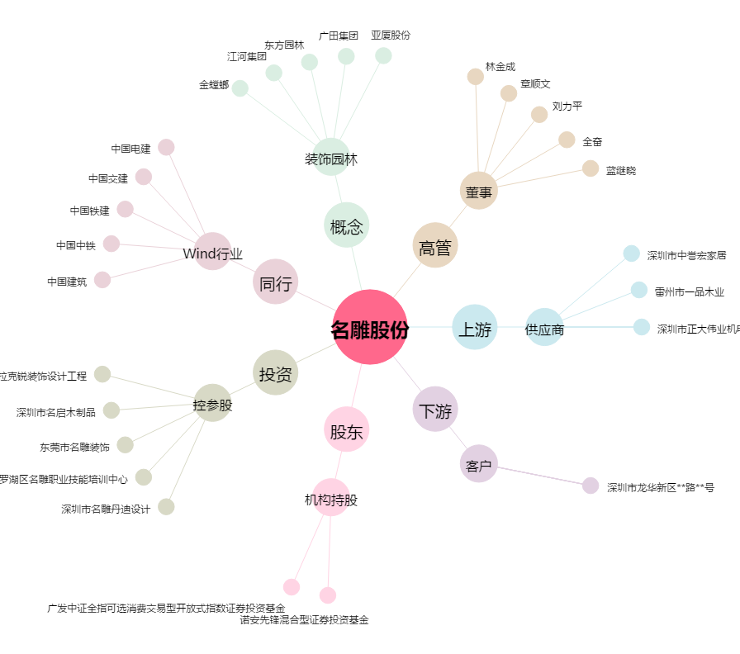
名雕股份[002830.SZ] - 关系概览图

